Sheet1
注册到EVDO_A |  |  | 注册到1xRTT

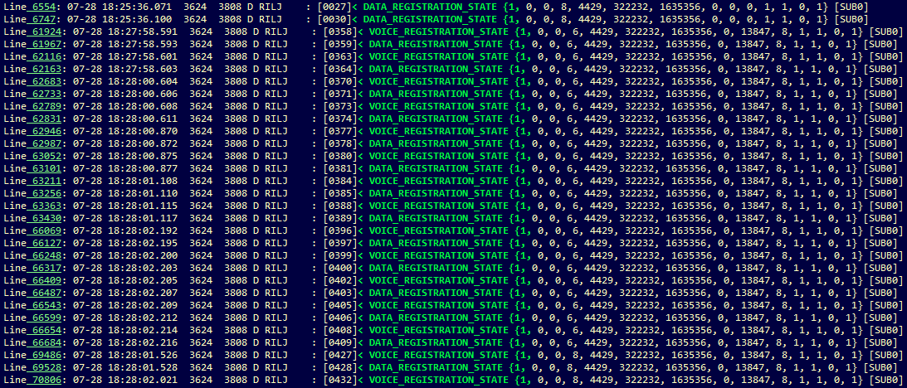

掉网时间段：
18:25掉网，将近18:28
重新找到网

 |  | 基站ID | 基站经纬度

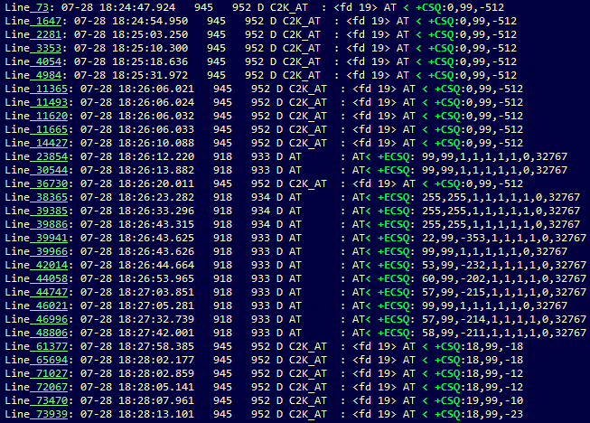

掉网前后信号强度变化

激活小区的导频强度正常



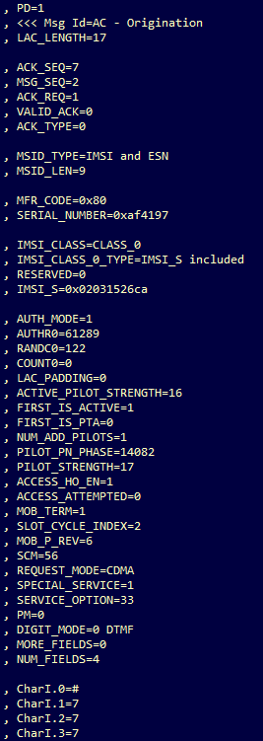

1xRTT 上网流程
对Origination消息的确认
 |  | MS发起PS MOC

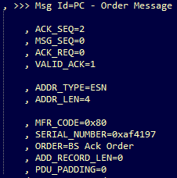
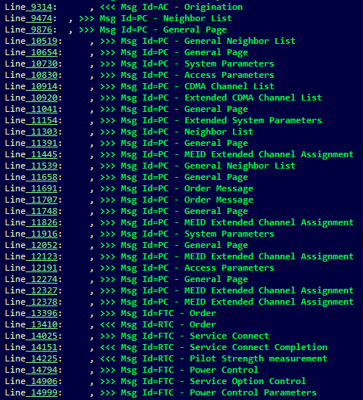

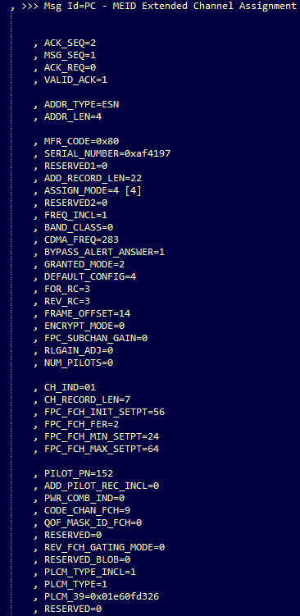

 | 信道分配

信道的参数
 |  |  |  | 服务类型33是PS域业务
服务连接

 |  |  |  | #777是电信的数据业务的拨号

